例示④
DashDotとDot線スタイル指定、幅3で設定

using System;
using System.Collections.Generic;
using System.ComponentModel;
using System.Data;
using System.Drawing;
using System.Linq;
using System.Text;
using System.Threading.Tasks;
using System.Windows.Forms;
using System.Drawing.Drawing2D;

namespace WindowsFormsApp5
{
public partial class Form1 : Form
{
public Form1()
{
InitializeComponent();
}

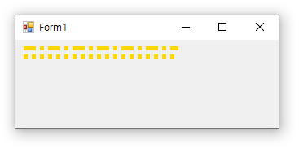
private void Form1_Paint(object sender, PaintEventArgs e)
{
Pen myPen = new Pen(Color.Gold, ３.0f); // ３.0f はペンと太さ
myPen.DashStyle = DashStyle.DashDot;
e.Graphics.DrawLine(myPen, 10, 10, 200, 10);

myPen.DashStyle = DashStyle.Dot;
e.Graphics.DrawLine(myPen, 10, 20, 200, 20);
}
}
}

例示⑥
フォアグランドカラーはレッド、背景カラーはグリーン
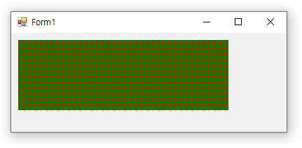
using System;
using System.Collections.Generic;
using System.ComponentModel;
using System.Data;
using System.Drawing;
using System.Drawing.Drawing2D; // HatchBrush 使用のため必要
using System.Linq;
using System.Text;
using System.Threading.Tasks;
using System.Windows.Forms;

namespace WindowsFormsApp5
{
public partial class Form1 : Form
{
public Form1()
{
InitializeComponent();
}

private void Form1_Paint(object sender, PaintEventArgs e)
{
HatchBrush Hash = new HatchBrush(HatchStyle.Plaid, Color.Red, Color.Green);
e.Graphics.FillRectangle(Hash, 10, 10, 300, 100);
 | e.Dispose();
}
}
}

